安装
Windows10下Gradle安装与配置：
 | 一、Gradle安装
 | 1、Gradle安装
 | （1）先安装JDK/JRE
 | （2）Gradle官网下载 |  | https://gradle.org/install/#manually
 | （3）解压安装包到想安装到的目录。如D:\java\gradle-5.2.1
 | （4）配置环境变量。
 | 变量名：GRADLE_HOME
 | 变量值：解压到的目录

 | （5）添加到path
 | 变量名：Path
 | 变量值：%GRADLE_HOME%\bin;

 | 2、Gradle配置
 | （1）配置本地仓库
 | 变量名：GRADLE_USER_HOME
 | 变量值：自定义Gradle仓库目录或者Maven的仓库目录

 | （2）配置仓库源
 | 在Gradle安装目录下的 init.d 文件夹下，新建一个 init.gradle 文件，里面填写以下配置。
 | allprojects {
 | repositories {
 | maven { url 'file:///C:/Java/maven_repository'}
 | mavenLocal()
 | maven { name "Alibaba" ; url "https://maven.aliyun.com/repository/public" }
 | maven { name "Bstek" ; url "http://nexus.bsdn.org/content/groups/public/" }
 | mavenCentral()
 | }

 | buildscript {
 | repositories {
 | maven { name "Alibaba" ; url 'https://maven.aliyun.com/repository/public' }
 | maven { name "Bstek" ; url 'http://nexus.bsdn.org/content/groups/public/' }
 | maven { name "M2" ; url 'https://plugins.gradle.org/m2/' }
 | }
 | }
 | }
 | repositories中写的是获取jar包的顺序。先是本地的Maven仓库路径；接着的mavenLocal()是获取Maven本地仓库的路径，应该是和第一条一样，但是不冲突；
 | 第三条和第四条是从国内和国外的网络上仓库获取；最后的 mavenCentral() 是从Apache提供的中央仓库获取jar包。
 | （3）配置到IDEA
 | 在IDEA的Setting里打开"Build, Execution, Deployment"-"Build Tools"-"Gradle"。
 | 勾选 Use local Gradle distribution，在 Gradle home中选择安装的Gradle的路径。
 | 如果在变量和配置文件中设置了Gradle的仓库路径，在Service directory path中就会自动填写地址，如果想改的话可以手动修改。
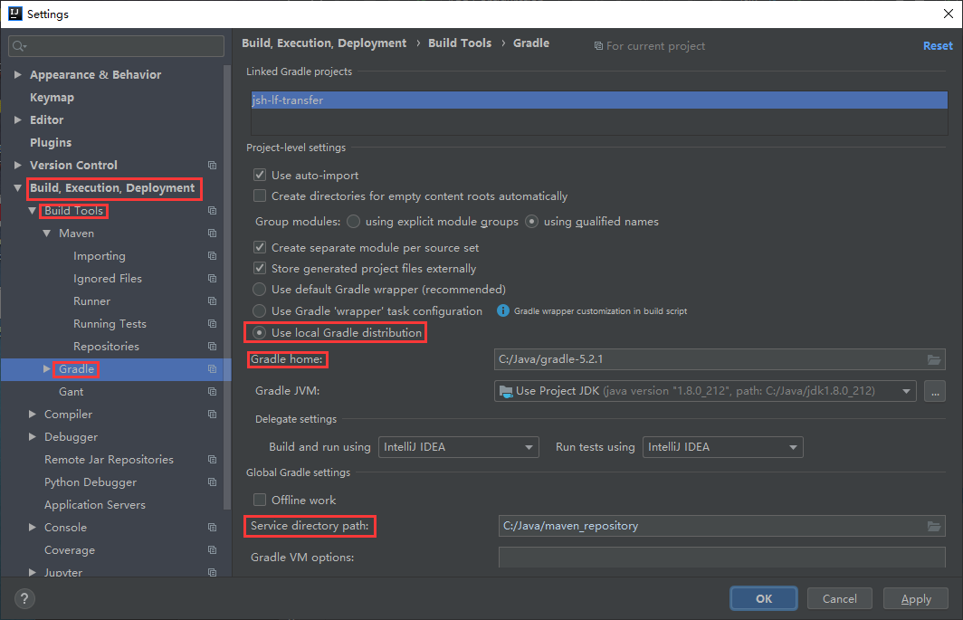

 | 二、Gradle仓库配置
 | 1、本地仓库配置
 | 配置环境变量GRADLE_USER_HOME，并指向你的一个本地目录，用来保存Gradle下载的依赖包。

 | 2、远程仓库配置
 | 一般Gradle、maven从中央仓库mavenCentral()(http://repo1.maven.org/maven2/)下载依赖包，但是在国内下载速度巨慢，我们只能使用国内的镜像。
 | 所以每个Gradle构建的项目中，我们可以在build.gradle做如下配置
 | repositories {
 | maven {
 | url 'http://maven.aliyun.com/nexus/content/groups/public/'
 | }
 | mavenCentral()
 | }
 | 3、全局仓库配置
 | 每个项目都单独配置难免麻烦些，我们可以配置一个全局配置文件。gradle加载全局配置按优先级顺序有如下四种方式：
 | （1）通过--I 或者--init-script参数在构建开始时指定路径，如
 | gradle --init-script init.gradle clean
 | gradle --I init.gradle clean
 | init.gradle文件示例：
 | allprojects{
 | repositories {
 | def ALIYUN_REPOSITORY_URL = 'http://maven.aliyun.com/nexus/content/groups/public'
 | def ALIYUN_JCENTER_URL = 'http://maven.aliyun.com/nexus/content/repositories/jcenter'
 | all { ArtifactRepository repo ->
 | if(repo instanceof MavenArtifactRepository){
 | def url = repo.url.toString()
 | if (url.startsWith('https://repo1.maven.org/maven2')) {
 | project.logger.lifecycle "Repository ${repo.url} replaced by $ALIYUN_REPOSITORY_URL."
 | remove repo
 | }
 | if (url.startsWith('https://jcenter.bintray.com/')) {
 | project.logger.lifecycle "Repository ${repo.url} replaced by $ALIYUN_JCENTER_URL."
 | remove repo
 | }
 | }
 | }
 | maven {
 | url ALIYUN_REPOSITORY_URL
 | url ALIYUN_JCENTER_URL
 | }
 | }
 | }
 | （2）加载USER_HOME/.gradle/init.gradle文件
 | （3）加载USER_HOME/.gradle/init.d/目录下的以.gradle结尾的文件
 | （4）加载GRADLE_HOME/init.d/目录下的以.gradle结尾的文件
 | 三、Gradle仓库配置详解
 | 支持的类型有如下几种：
 | 类型 |  | 说明
 | Maven central repository |  | 这是Maven的中央仓库，无需配置，直接声明就可以使用。但不支持https协议访问
 | Maven JCenter repository |  | JCenter中央仓库，实际也是是用的maven搭建的，但相比Maven仓库更友好，通过CDN分发，并且支持https访问。
 | Maven local repository |  | Maven本地的仓库，可以通过本地配置文件进行配置
 | Maven repository |  | 常规的第三方Maven仓库，可设置访问Url
 | Ivy repository |  | Ivy仓库，可以是本地仓库，也可以是远程仓库
 | Flat directory repository |  | 使用本地文件夹作为仓库
 | 1、Maven central repository
 | 在build.gradle中配置：
 | repositories {
 | mavenCentral()
 | }
 | 就可以直接使用了。
 | 2、Maven JCenter repository
 | 最常用也是Android Studio默认配置：
 | repositories {
 | jcenter()
 | }
 | 这时使用jcenter仓库是通过https访问的，如果想切换成http协议访问，需要修改配置：
 | repositories {
 | jcenter {
 | url "http://jcenter.bintray.com"
 | }
 | }
 | 3、Local Maven repository
 | 可以使用Maven本地的仓库。默认情况下，本地仓库位于USER_HOME/.m2/repository（例如windows环境中，在C:\Users\NAME.m2.repository），同时可以通过USER_HOME/.m2/下的settings.xml配置文件修改默认路径位置。
 | 若使用本地仓库在build.gradle中进行如下配置：
 | repositories {
 | mavenLocal()
 | }
 | 4、Maven repositories
 | 第三方的配置也很简单，直接指明url即可：
 | repositories {
 | maven {
 | url "http://repo.mycompany.com/maven2"
 | }
 | }
 | 5、ivy repositories
 | 配置如下：
 | repositories {
 | ivy {
 | url "http://repo.mycompany.com/repo"
 | }
 | }
 | 6、Flat directory repository
 | 使用本地文件夹，这个也比较常用。直接在build.gradle中声明文件夹路径：
 | repositories {
 | flatDir {
 | dirs 'lib'
 | }
 | flatDir {
 | dirs 'lib1', 'lib2'
 | }
 | }
 | 使用本地文件夹时，就不支持配置元数据格式的信息了（POM文件）。并且Gradle会优先使用服务器仓库中的库文件：例如同时声明了jcenter和flatDir，当flatDir中的库文件同样在jcenter中存在，gradle会优先使用jcenter的。
 | 7、常用仓库
 | repositories {
 | mavenCentral()
 | maven { url "https://jitpack.io" }
 | maven { url "http://maven.aliyun.com/nexus/content/groups/public/" }
 | https://plugins.gradle.org/m2/
 | maven { url 'http://maven.oschina.net/content/groups/public/' }
 | maven { url 'https://oss.sonatype.org/content/repositories/snapshots/' }
 | maven { url "http://maven.springframework.org/release" }
 | maven { url "http://maven.restlet.org" }
 | maven { url "http://mirrors.ibiblio.org/maven2" }
 | maven {
 | url "http://repo.baichuan-android.taobao.com/content/groups/BaichuanRepositories/"
 | }
 | maven { url 'https://maven.fabric.io/public' }
 | jcenter()
 | google()
 | }
 | 四、Gradle Wrapper使用
 | 对于所有Gradle项目来说，都推荐使用Gradle Wrapper，甚至应该将其当做创建代码库之后的第一件事来做。使用Gradle Wrapper有以下好处：
 | （1）不用安装Gradle也能运行Gradle
 | （2）所有人使用相同版本的Gradle
 | 在build.gradle中加入以下配置：
 | task wrapper(type: Wrapper) {
 | gradleVersion = '4.6'
 | }
 | 然后再运行gradle wrapper,此时会生成gradlew、gradle.bat两个文件和gradle目录。这里的gradlew和gradle.bat是脚本文件，在使用gradle命令的地方替换为gradlew或gradle.bat，它们将自动下载指定版本的gradle，然后使用该版本进行项目构建。
 | 请注意，这3个文件是要提交到代码库上的，当项目其他人拿到代码之后，由于gradlew和gradle.bat均在源代码中，他们本地即使没有安装gradle，也能通过./gradlew build命令进行项目构建。

Gradle的安装与配置
 | 1. Gradle简介
 | Gradle是源于Apache Ant和Apache Maven概念的项目自动化构建开源工具，它使用一种基于Groovy的特定领域语言(DSL)来声明项目设置，
 | 抛弃了基于XML的各种繁琐配置面向Java应用为主。当前其支持的语言暂时有Java、Groovy、Kotlin和Scala。
 | Gradle是一个基于JVM的构建工具，是一款通用灵活的构建工具，支持maven， Ivy仓库，支持传递性依赖管理，而不需要远程仓库或者是pom.xml和ivy.xml配置文件，基于Groovy，build脚本使用Groovy编写。
 | IDEA 2017.3以上版本支持。

 | 2. 下载
 | 官方网站： | https://gradle.org/install/#manually
 | 提供了两种下载方式，Binary-only是只下载二进制源码，Complete, with docs and sources是下载源码和文档。如果有阅读文档的需求可以下载第二个，没有需要的下载Binary-only即可。

 | 3.安装
 | 解压下载的zip包到想安装的目录

 | 4.配置
 | (1)、配置环境变量
 | 1. 新建变量
 | 变量名：GRADLE_HOME
 | 变量值：解压到的目录

 | 2)新建变量
 | 变量名：GRADLE_USER_HOME
 | 变量值：自定义Gradle仓库目录或者Maven的仓库目录

 | (2)、 配置Gradle仓库源
 | 在Gradle安装目录下的 init.d 文件夹下，新建一个 init.gradle 文件，里面填写以下配置。
 | allprojects {
 | repositories {
 | maven { url 'file:///C:/Java/maven_repository'}
 | mavenLocal()
 | maven { name "Alibaba" ; url "https://maven.aliyun.com/repository/public" }
 | maven { name "Bstek" ; url "http://nexus.bsdn.org/content/groups/public/" }
 | mavenCentral()
 | }

 | buildscript {
 | repositories {
 | maven { name "Alibaba" ; url 'https://maven.aliyun.com/repository/public' }
 | maven { name "Bstek" ; url 'http://nexus.bsdn.org/content/groups/public/' }
 | maven { name "M2" ; url 'https://plugins.gradle.org/m2/' }
 | }
 | }
 | }

 | repositories 中写的是获取 jar 包的顺序。先是本地的 Maven 仓库路径；接着的 mavenLocal() 是获取 Maven 本地仓库的路径，应该是和第一条一样，但是不冲突；
 | 第三条和第四条是从国内和国外的网络上仓库获取；最后的 mavenCentral() 是从Apache提供的中央仓库获取 jar 包。

 | (3) 、打开CMD命令提示符，输入gradle -v命令，查看Gradle是否安装成功
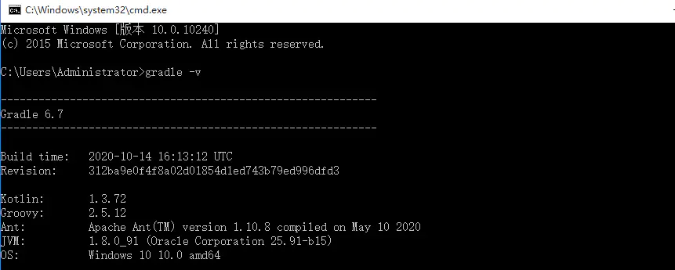

 | (4) 、配置到IDEA

 | 在IDEA的Setting里打开"Build, Execution, Deployment"-"Build Tools"-"Gradle"。
 | 在设置界面配置选择Use Gradle From 下拉选择为Specified location，然后配置对应的Gradle安装目录信息
 | 如果在变量和配置文件中设置了Gradle的仓库路径，在 Service directory path 中就会自动填写地址，如果想改的话可以手动修改。
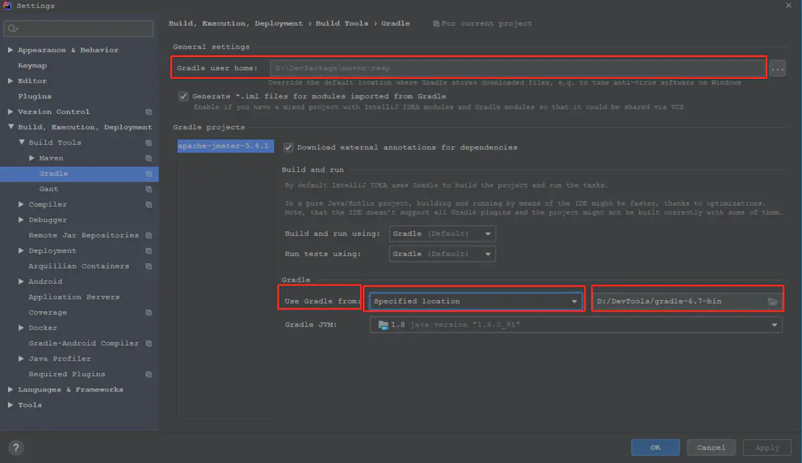

包管理的安装方式：
 | ❯ sdk install gradle
 | ❯ brew install gradle
 | ❯ scoop install gradle
 | ❯ choco install gradle
 | ❯ sudo port install gradle

配置
Gradle 配置详解
 | 1. AndroidStudio 项目结构
 | 我们介绍 AndroidStudio 中 Android 项目的 Gradle 配置之前，我们先来看下 AndroidStudio 中 Android 项目的结构，我们新建一个项目结构大致如下图所示：
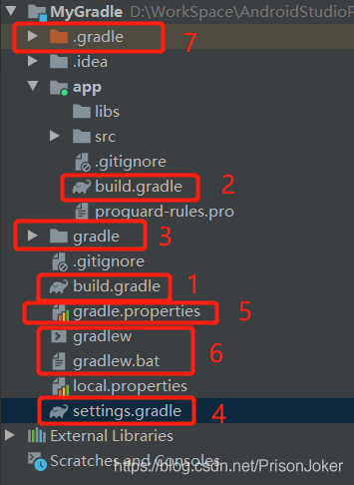

 | 我们通过上面的图片可以看到，Android 项目中跟 Gradle 相关的主要有 7 个部分：
 | 根目录下的 build.gradle： 顶级构建文件，配置 Gradle 版本和 Maven 依赖；
 | app 目录下的 build.gralde文件： app 打包和签名配置，及模块的依赖；
 | gradle 文件夹： 配置 gradel-wrapper；
 | setting.gradle 文件： 添加编译的所有模块；
 | gradle.projects 文件： 项目范围的梯度设置，编译内存，Gradle 并发性等设置。
 | gradlew 和 gradlew.bat 文件： Gradle 启动脚本文件
 | .gradle 文件夹： 编译时的缓存文件夹
 | 这几个部分各自负责的功能都不尽相同。下面我们来看下它们具体的功能

 | 2. 根目录下的 build.gradle 文件
 | 这个文件是我们创建 Android 项目的时候自动生成的，它是顶级构建文件，我们可以在其中添加所有子项目/模块共有的配置选项。我们来看下这个文件：

 | // Top-level build file where you can add configuration options common to all sub-projects/modules.
 | //顶级构建文件，您可以在其中添加所有 子项目/modules 共有的配置选项
 | buildscript {
 | repositories {
 | google()
 | jcenter()
 | }
 | dependencies {
 | classpath 'com.android.tools.build:gradle:3.5.1'
 | // NOTE: Do not place your application dependencies here; they belong
 | // in the individual module build.gradle files
 | //注意：不要将您的应用程序依赖项放在这里； 它们属于单独的模块 build.gradle 文件
 | }
 | }

 | allprojects {
 | repositories {
 | google()
 | jcenter()
 | }
 | }

 | task clean(type: Delete) {
 | delete rootProject.buildDir
 | }

 | 以上就是我们每创建一个 Android 项目，项目根目录下的 build.gradle 文件的代码，也就是顶级构建文件的代码。下面来分开讲解一下每个闭包：

 | 2.1 buildscript{} 闭包
 | 首先我们先看下上面的buildscript闭包，这个闭包里是配置 Gradle 脚本执行所需要的的依赖，分别是对应 Maven 仓库和构建工具 Gradle 的版本。

 | 2.1.1 repositories{} 闭包

 | 这个闭包里面主要是配置远程的 Maven 仓库地址。我们看到里面声明了jcenter()和google()，这两个都是 maven 仓库，上面托管了很多开源项目，依赖了这个我们就可以引用上面的开源项目了。比如 Android 中的 V7，V4 包等。

 | 2.1.2 dependencies{} 闭包

 | 这个闭包我们直接看，就应该能猜到是配置项目构建工具 Gradle 的版本的，classpath 就是声明一个插件 Gradle来构建项目。dependencies虽然是依赖的意思，但是我们这里需要注意：不能将应用程序的依赖放在这里，应用程序的依赖在单独的build.gradle里面。

 | 2.2 allprojects{} 闭包
 | 这个闭包里面的是我们项目运行所需要的的依赖，往往和上面的repositories是相对应的。

 | buildscript {
 | repositories { //注释1
 | maven { url "http://maven.aliyun.com/nexus/content/groups/public/" }
 | google()
 | jcenter()
 | }
 | dependencies {
 | classpath 'com.android.tools.build:gradle:3.5.1'

 | // NOTE: Do not place your application dependencies here; they belong
 | // in the individual module build.gradle files
 | //注意：不要将您的应用程序依赖项放在这里； 它们属于单独的模块build.gradle文件

 | }
 | }
 | allprojects {
 | repositories { //注释2
 | maven { url "http://maven.aliyun.com/nexus/content/groups/public/" }
 | google()
 | jcenter()
 | }
 | }
 | task clean(type: Delete) {
 | delete rootProject.buildDir
 | }
 | 这里我们需要注意代码中的注释1和注释2处的 repositories 闭包，往往我们添加一个 maven 库的依赖时,需要两个闭包中都添加一遍。
 | Tips： 我们添加 Maven 库时可以需要两个都添加，比如国外 Maven 访问太慢，我们可以加入国内阿里云的 Maven 库。

 | 2.3 clean任务
 | 我们前面讲到 Gradle 是基于任务的，这里的clean它是一个 Gradle 任务，它继承自Delete，我们点击clean Project或是执行gradle clean命令的时候就是在执行这个任务，它的任务内容是删除build文件夹下的内容。

 | 3. app目录下的 build.gradle 文件
 | 这个我们直接看文件内容吧：

 | //注释1
 | apply plugin: 'com.android.application'
 | //注释2
 | android {
 | compileSdkVersion 28
 | buildToolsVersion "29.0.2"
 | defaultConfig {
 | applicationId "com.bthvi.myuiapplication"
 | minSdkVersion 19
 | targetSdkVersion 28
 | versionCode 1
 | versionName "1.0"
 | testInstrumentationRunner "androidx.test.runner.AndroidJUnitRunner"
 | }
 | buildTypes {
 | release {
 | minifyEnabled false
 | proguardFiles getDefaultProguardFile('proguard-android-optimize.txt'), 'proguard-rules.pro'
 | }
 | }
 | }
 | //注释3
 | dependencies {
 | implementation fileTree(dir: 'libs', include: ['*.jar'])
 | implementation 'androidx.appcompat:appcompat:1.0.2'
 | implementation 'androidx.constraintlayout:constraintlayout:1.1.3'
 | testImplementation 'junit:junit:4.12'
 | androidTestImplementation 'androidx.test.ext:junit:1.1.0'
 | androidTestImplementation 'androidx.test.espresso:espresso-core:3.1.1'
 | }
 | 上面的文件就是 app 模块下的 build.gradle 文件，我们看到主要是分三个部分，注释1，注释2，注释3分别对应如下三个语句和闭包：

 | apply plugin 语句
 | android 闭包
 | dependencies 闭包
 | 3.1 apply plugin
 | 这句是文件中的 第一行，表示的意思是在这个模块应用一个插件，插件的值有以下 2 种：

 | com.android.application：如果是这个值，则代表这个模块是一个Android应用程序，可以独立运行，生成apk文件。
 | com.android.library：如果是这个值，代表这个模块是一个Android model，不能够独立运行，必须依附于application才能运行，项目构建后生成的是一个aar文件。
 | Tips:
 | apply plugin: ‘com.android.application’ 表示这是一个应用程序模块
 | apply plugin: ‘com.android.library’ 标识这是一个模块module
 | 区别： 前者可以直接运行，后者是需要依附在应用程序上运行的

 | 3.2 android闭包
 | 这个闭包主要是配置我们打包的一些信息，包括包名，版本号，版本名称，混淆配置，签名信息等。

 | 下面我们详细介绍下：

 | compileSdkVersion: 设置编译时的 Android 版本。
 | buildToolsVersion: 设置编译时构建工具的版本。
 | 3.2.1 defaultConfig{}闭包:

 | 这个闭包里主要是设置包的一些基本信息，如包名，版本号等。

 | applicationId: 设置打包后的 APK 的包名。
 | minSdkVersion: 设置 apk 最低的支持 Android 版本，如果手机的 Android 系统版本低于这个值，app 一般无法安装。
 | targetSdkVersion: 设置项目的目标版本，表示应用程序在该版本上已经做过充分的测试，系统会为该应用启动一些对应该目标系统的最新功能特性。
 | Tips: Android系统的行为变更，只有 targetSdkVersion 的值设置为大于或等于该手机系统的 API 版本时，才会生效。例如，设置 targetSdkVersion 为 28，对应为 Android 系统版本为 9.0，在 Android 10.0（对应 targetSdkVersion 为 29）系统的手机上，Android 10.0 拥有的新特性[如外存中私有目录权限变更等功能]就不会被启用。

 | versionCode: 设置 APK 包的版本号，一般情况每次打包都要 +1，否则会无法覆盖安装。
 | versionName: 表示版本名称，展示在 APP 的关于里面或是应用市场上。
 | testInstrumentationRunner: 设置单元测试，android.support.test.runner.AndroidJUnitRunner表明是要使用AndroidJUnitRunner进行单元测试。
 | 3.2.2 buildTypes{}闭包:

 | 这个闭包主要是配置我们打包的，一般包含两个闭包release和debug分别对应的是打Release包还是Debug包。所谓Debug包就是我们直接运行的包，这个包的配置新建项目时是省略没有写的。

 | buildTypes {
 | release {// 生产包配置
 | minifyEnabled true//是否混淆
 | shrinkResources true//是否启用未使用资源的收缩
 | proguardFiles getDefaultProguardFile('proguard-android.txt'), 'proguard-rules.pro'//指定混淆的规则文件
 | signingConfig signingConfigs.release//设置签名信息
 | zipAlignEnabled true//是否对APK包执行ZIP对齐优化，减小zip体积
 | renderscriptOptimLevel 5 //指定RenderScript的编译优化等级，一般设置为3
 | }
 | debug {// 开发配置
 | minifyEnabled false//是否混淆
 | shrinkResources false//是否启用未使用资源的收缩
 | signingConfig signingConfigs.release//设置签名信息
 | proguardFiles getDefaultProguardFile('proguard-android.txt'), 'proguard-rules.pro'//指定混淆的规则文件
 | zipAlignEnabled true//是否对APK包执行ZIP对齐优化，减小zip体积
 | renderscriptOptimLevel 5
 | }
 | }
 | 从上面的代码中我们可以看到release和debug的配置基本差不多。关于每个字段的具体的意义上面注释中有写，下面就不多做说明了。我们下面主要看下signingConfig这个字段，这个是设置 APP 的签名信息的。

 | //签名
 | signingConfigs {
 | //你自己的keystore信息
 | releaseConfig {
 | storeFile file(rootProject.ext.store_file)
 | storePassword rootProject.ext.store_password
 | keyAlias rootProject.ext.key_alias
 | keyPassword rootProject.ext.key_password
 | v1SigningEnabled true
 | v2SigningEnabled true
 | }
 | }
 | Tips: 签名信息设置signingConfig闭包是在最外层的，也就是和buildTypes闭包是在同一层级的。千万不要把它放在buildTypes闭包里面。

 | 3.2.3 dependencies 闭包

 | 这个闭包是项目运行所需要的依赖。如我们需要引用的本地 libs 目录下的第三方的 jar 包或是 aar 包，还可以是 maven 库里面的第三方的开源库 [如 support-v4 support-v7 包等]。

 | Tips: 这里我们要和最外层的build.gradle文件的dependencies闭包区分开来。这里的 dependencies 闭包是配置项目运行时引入的第三方库。而最外层的文件中的 dependencies 闭包是配置构建项目时的 Gradle 的版本。

 | 4. gradle文件夹
 | gradle 文件夹主要是配置 gradle-wrapper 的，我们看到它的目录下有个wrapper目录，下面有gradle-wrapper.jar和gradle-wrapper.properties两个文件。

 | 下面我们看下gradle-wrapper.properties文件的内容，我们会发现它是配置 Gradle 版本的。看着毫不起眼，但是它却非常重要，关于它的详细介绍我们下一节会做详细的讲解。

 | #Mon Mar 01 07:39:30 CST 2021
 | distributionBase=GRADLE_USER_HOME
 | distributionPath=wrapper/dists
 | zipStoreBase=GRADLE_USER_HOME
 | zipStorePath=wrapper/dists
 | distributionUrl=https\://services.gradle.org/distributions/gradle-6.5-bin.zip
 | 5. setting.gradle 文件
 | 这个文件其实非常简单，就是配置项目的模块的，有几个模块就在 setting.gradle 文件里面添加它们的名字就行了。默认创建只有app在里面：

 | include ':app'
 | //如果，我们的项目中有person，common,home等模块时，可以这样引入
 | include ':app',':person',':common',':home'
 | 6. gradle.projects 文件
 | 这个文档一般我们在日常开发中不需要去动它，这个文档主要是项目范围的梯度设置，通过 AndroidStudio 配置的渐变设置将覆盖此文件中指定的任何设置。

 | # Project-wide Gradle settings.
 | # IDE (e.g. Android Studio) users:
 | # Gradle settings configured through the IDE *will override*
 | # any settings specified in this file.
 | # For more details on how to configure your build environment visit
 | # http://www.gradle.org/docs/current/userguide/build_environment.html
 | # Specifies the JVM arguments used for the daemon process.
 | # The setting is particularly useful for tweaking memory settings.
 | org.gradle.jvmargs=-Xmx1024m
 | # When configured, Gradle will run in incubating parallel mode.
 | # This option should only be used with decoupled projects. More details, visit
 | # http://www.gradle.org/docs/current/userguide/multi_project_builds.html#sec:decoupled_projects
 | # org.gradle.parallel=true
 | 通过上面的代码我们看到主要有一句没有注释，第 9 行，这句的作用就是设置运行时的最大内存。

 | Tips: 这里分享一个经验，如果你的电脑编译项目耗时比较久，我们可以修改这个文件的配置，适当增加编译时的内存，使 Gradle 独立运行。笔者亲测有效：第11、12行。

 | # Project-wide Gradle settings.
 | # IDE (e.g. Android Studio) users:
 | # Gradle settings configured through the IDE *will override*
 | # any settings specified in this file.
 | # For more details on how to configure your build environment visit
 | # http://www.gradle.org/docs/current/userguide/build_environment.html
 | # Specifies the JVM arguments used for the daemon process.
 | # The setting is particularly useful for tweaking memory settings.
 | org.gradle.jvmargs=-Xmx2048m -XX:MaxPermSize=512m -XX:+HeapDumpOnOutOfMemoryError -Dfile.encoding=UTF-8
 | # 提高AndroidStudio的并发性，使Gradle独立运行。
 | org.gradle.parallel=true
 | org.gradle.daemon=true
 | 7. gradlew 和 gradlew.bat 文件
 | 这两个文件其实就是 Gradle 启动的脚本文件，我们可以使用gradlew命令来打包相当于gradle命令。关于gradle的命令我们后面有一节专门介绍。这节我们看下这两个文件的区别，以及怎么使用gradlew命令。
 | 下面我们看看这两个文件的前面几行：
 | gradlew 文件

 | #!/usr/bin/env sh

 | ##############################################################################
 | ##
 | ## Gradle start up script for UN*X
 | ##
 | ##############################################################################
 | gradlew.bat 文件

 | @if "%DEBUG%" == "" @echo off
 | @rem ##########################################################################
 | @rem
 | @rem Gradle startup script for Windows
 | @rem
 | @rem ##########################################################################

 | 通过上面的注释我们可以看到，原来这两个文件的作用是你一样的，都是 Gradle 启动的脚本文件，不过gradlew文件是 Linux 系统或是 Unix 系统的脚本文件，而gradlew.bat是 Windows 系统的脚本文件。
 | 使用 gradlew 命令，以 clean 命令为例，我们只需要在 AndroidStudio下输入如下命令：

 | //Windows系统
 | gradlew clean

 | //Linux系统或是Mac系统
 | ./gradlew clean
 | Tips: 我们可能在 MAC 或是 Linux 系统中遇到bash: ./gradlew: Permission denied这个错误，这是因为没有权限。我们只需要执行chmod +x gradlew这个命令后，再执行./gradlew clean命令就 OK 了。

 | 8. .gradle 文件夹
 | 这个文件其实我们不用太在意它，这个文件夹是项目构建的一个缓存的目录。只要我们打开一个 Android 项目，它就会生成这个文件夹。是一个临时的文件夹。

 | 9. 小结
 | 本节我们主要为大家介绍了 AndroidStudio 中 Android 项目的结构，及相关 Gradle 知识的详解。我们回顾一下前面所说的 7 个文件的作用：

 | 根目录下的 build.gradle： 顶级构建文件，配置 Gradle 版本和 Maven 依赖；
 | app 目录下的 build.gralde文件： app 打包和签名配置，及模块的依赖；
 | gradle 文件夹： 配置 gradel-wrapper；
 | setting.gradle 文件： 添加编译的所有模块；
 | gradle.projects 文件： 项目范围的梯度设置，编译内存，Gradle 并发性等设置；
 | gradlew 和 gradlew.bat 文件： Gradle 启动脚本文件；
 | .gradle 文件夹： 编译时的缓存文件夹。

build.gradle配置文件：

 | apply plugin: 'java'
 | apply plugin: 'eclipse'
 | apply plugin: 'application'

 | mainClassName = 'hello.HelloWorld'

 | // tag::repositories[]
 | repositories {
 | mavenCentral()
 | }
 | // end::repositories[]

 | // tag::jar[]
 | jar {
 | baseName = 'gs-gradle'
 | version = '0.1.0'
 | }
 | // end::jar[]

 | // tag::dependencies[]
 | sourceCompatibility = 1.8
 | targetCompatibility = 1.8

 | dependencies {
 | compile "joda-time:joda-time:2.2"
 | testCompile "junit:junit:4.12"
 | }
 | // end::dependencies[]

 | // tag::wrapper[]
 | // end::wrapper[]

gradle在eclipse（sts）中的配置
 | 1. 下载gradle，配置环境变量
 | 自行百度下载gradle，下载好后解压缩文件，例如：C:\Program Files\gradle-3.2.1，然后在环境变量中路径添加 C:\Program Files\gradle-3.2.1\bin，如下图：
 | 然后在命令行中运行gradle -v，会返回版本信息相关内容，且并不仅仅如此，该命令会在用户文件夹中生成 native-platform.dll 文件，至关重要。

 | 2. 在 Eclipse 中安装 buildship 插件，配置gradle
 | 以前大家一般用插件 STS Gradle 插件（http://dist.springsource.com/release/TOOLS/gradle），但是它将要停止维护，转向 Gradle 和 Eclips e官方合作的 Buildship 是必然，
 | 另一方面国内经常由于不可描述的原因无法安装 STS 插件。
 | Buildship的安装很简单，在 Eclipse 中点击菜单 help – Eclipse Marketplace，搜索 Buildship，点击安装即可
 | 安装完毕，按提示要求重启，打开 Window – Preferencss 面板，多了 Gradle 选项，在 Gradle User Home 中填入用 C:\Users\cheng\.gradle，点击 Apply 就成。
 | 多说一句，最开始按照网上的教程将 Gradle User Home 填成系统变量路径，新建 Gradle 项目时一直报错。

 | 3. 新建一个 Gradle 项目
 | 在 Eclipse 中新建 Gradle 项目很简单，New – Project – Gradle Project，关键的一步是 gradle distribution 地址选择本地文件，否则会自动网上下载会很慢。

